Hoja1
La comercial mercantil, S. A. de C. V.
Balance General, al 05 de octubre del año 2021
 |  | 1 | 2 | 3 | 4
 | Activo
 | Circulante
 | Caja |  | $1,000,000,00
 | Bancos |  | 500,000,00
 | Mercancías |  | 1,500,000,00
 | Clientes |  | 500,000,00
 | Documentos por cobrar |  | 700,000,00
 | Deudores diversos |  | 300,000,00 | $4,500,000,00
 | Fijo
 | Edificios |  | $2,000,000,00
 | Mobiliario y equipo |  | 1,200,000,00
 | Equipo de reparto |  | 800,000,00 | 4,000,000,00
 | Cargos diferidos
 | Gastos de instalacion |  |  | 200,000,00 | $8,700,000,00
 | Pasivo
 | Circulante
 | Proveedores |  | $1,000,000,00
 | Documentos por pagar |  | 800,000,00
 | Acreedores diversos |  | 200,000,00 | $2,000,000,00
 | Fijo
 | Acreedores hipotecarios |  |  | 1,000,000,00
 | Creditos diferidos
 | Rentas cobradas por anticipado |  |  | 100,000,00 | 3,100,000,00
 | Capital Contable |  |  |  | $5,600,000,00

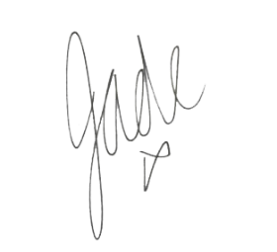

 | Autorizado por |  |  | Elaborado por

